상품제안서
심플라이프 믹스매치 카드지갑 | 상품코드: S29255

 |  |  |  |  |  |  | 02-713-8555 | www.synergygift.co.kr
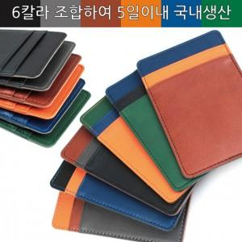

【상세/제작정보】 | <span style="font-size: 14pt;">*상단, 중단, 하단 컬러를 택하여 주시기 바랍니다.(단일 색상으로 주문도 가능합니다)​</span><br><span style="font-size: 14pt;">*총 6컬러로 제작하여 216가지 색상조합이 가능합니다.​</span>

【인쇄/포장옵션】 | 불박 / 포장지포장

【공급단가】 | 수량 | 50~ | 100~ | 500~ | 1,000~ | 2,000~
*VAT별도 | 단가 | 6,240원 | 5,900원 | 5,610원 | 5,470원 | 5,370원

【상품 URL】 | https://www.synergygift.co.kr:443/src/goods_detail.php?gdno=29255

